Бройлер выручка
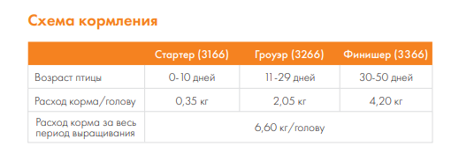
дата | Строка расхода | количество | цена | сумма | Столбец1 | Строка прихода | количество | цена кг | средний вес | стоимость
27/07/2022
 | цыплята | 50 | -80.00 ₽ | -4,000.00 ₽ |  | продажи от 6.09 | 7 | 350 | 1.87 | 4,575.00 ₽
 | пеленки | 2 | -379.00 ₽ | -758.00 ₽ |  | продажи от 13.09 | 25 | 350 | 2.12 | 18,568.00 ₽
 | корм старт | 1 | -720.00 ₽ | -720.00 ₽ |  | продажи от 20.09 | 11 | 350 | 2.4 | 9,209.00 ₽
2022-08-06 | корм рост | 4 | -1,520.00 ₽ | -6,080.00 ₽
2022-08-27 | корм финиш(пурина) | 5 | -1,400.00 ₽ | -7,000.00 ₽
 | корм финиш (комфорт микс) | 1 | -1,170.00 ₽ | -1,170.00 ₽

 |  |  |  |  |  |  |  |  | итого: | 32,352.00 ₽
 | итого расход: |  |  | -19,728.00 ₽ |  |  |  |  | чистая прибыль: | 12,624.00 ₽
06/10/2022
 |  |  |  |  |  |  |  |  | Всего: | 23,351.95 ₽
 | итого расход: |  |  | -14,260.00 ₽ |  |  |  |  | ЧистаЯ прибыль: | 9,091.95 ₽
16/12/2022
 |  |  |  |  |  |  |  |  | всего: | 11,606.00 ₽
 | итого расход: |  |  | -11,090.00 ₽ |  |  |  |  | чистая прибыль: | 516.00 ₽
2023-06-17
 | цыплята(17.06) | 30 | -85.00 ₽ | -2,550.00 ₽ |  | продажи 7-11.08 | 13 | 380.00 ₽ | 2,56 кг | 13,927.00 ₽
 | пеленки | 12 | -25.00 ₽ | -300.00 ₽
 | старт Пурина Про | 1 | -640.00 ₽ | -640.00 ₽
 | рост (Про) | 2 | -1,380.00 ₽ | -2,760.00 ₽
 | Финиш (про) | 3 | -1,260.00 ₽ | -3,780.00 ₽

 |  |  |  |  |  |  |  |  | всего: | 13,927.00 ₽
 | итого расход: |  |  | -10,030.00 ₽ |  |  |  |  | чистая прибыль: | 3,897.00 ₽
2023-06-29
 |  |  |  |  |  |  |  |  | всего: | 18,754.00 ₽
 | итого расход: |  |  | -9,380.00 ₽ |  |  |  |  | чистая прибыль: | 9,374.00 ₽
2023-09-07
 | цыплята | 50 | -60.00 ₽ | -3,000.00 ₽ |  | продажи на 03.11 | 27 | 380 | 2.7 | 27,939.00 ₽
 | пурина старт | 2 | -650.00 ₽ | -1,300.00 ₽ |  | продажи на 4.11 | 10 | 380 | 2.7 | 10,663.00 ₽
 | пурина рост | 3 | -1,410.00 ₽ | -4,230.00 ₽ |  | продажи 5.11 | 3 | 380 | 2.7 | 2,883.00 ₽
 | Дезинфекция Любиссан | 1 | -438.83 ₽ | -438.83 ₽
 | финиш МЕГАМИКС | 3 | -1,001.53 ₽ | -3,004.59 ₽
 | финиш Пурина | 5 | -1,280.00 ₽ | -6,400.00 ₽
 | пеленки | 12 | -25.00 ₽ | -300.00 ₽
 | премикс | 1 | -145.00 ₽ | -145.00 ₽
 | газовые баллоны | 2 | -150.00 ₽ | -300.00 ₽

 |  |  |  |  |  |  |  |  | Всего: | 41,485.00 ₽
 | итого расход: |  |  | -19,118.42 ₽ |  |  |  |  | чистая прибыль: | 22,366.58 ₽

Несушки и Итого
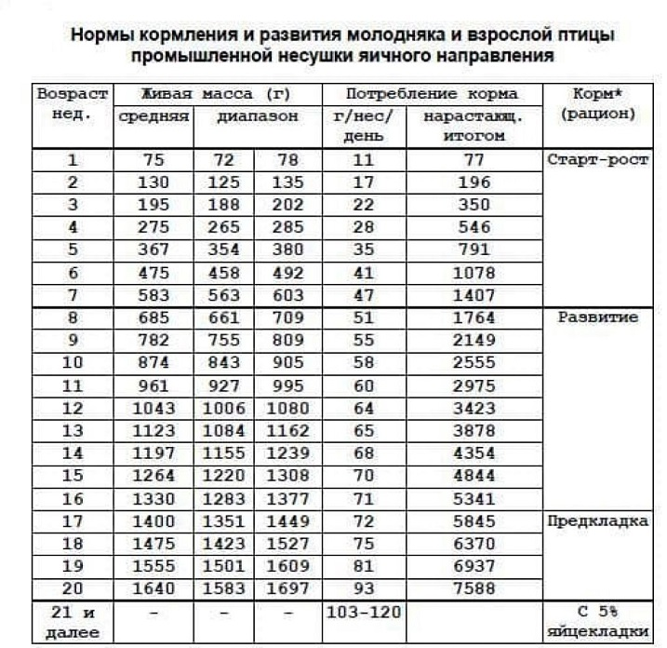

Строка расход | Количество | Цена | Сумма | /// | Строка приход | Кол-во | Стоимость | итого
яйцо Ломан Вайт | 15 | -46.00 ₽ | -690.00 ₽ |  | петушки живые: | 1 | 700.00 ₽ | 700.00 ₽
яйцо d192 | 30 | -50.00 ₽ | -1,500.00 ₽ |  |  | 2 | 550.00 ₽ | 1,100.00 ₽
яйцо JS 459 | 28 | -50.00 ₽ | -1,400.00 ₽ |  | петушки мясо : | 2 | 475.00 ₽ | 950.00 ₽
 |  |  | яйцо |  |  | 2 | 500.00 ₽ | 1,000.00 ₽
корм стартер Purina Happy | 2 | -1,580.00 ₽ | -3,160.00 ₽ |  |  | 1 | 600.00 ₽ | 600.00 ₽
корм рост Purina Happy | 5 | -1,210.00 ₽ | -6,050.00 ₽ |  | яйца куриные(десяток): | 8 | 125.00 ₽ | 1,000.00 ₽ | 750
корм Пурина предкладка (новая цена) | 5 | -1,180.00 ₽ | -5,900.00 ₽ |  |  | 17 | 120.00 ₽ | 2,040.00 ₽
корм Пурина предкладка 01.09 | 1 | -1,200.00 ₽ | -1,200.00 ₽ |  |  | 101 | 130.00 ₽ | 13,130.00 ₽
Корм Комфорт Фазовый | 3 | -850.00 ₽ | -2,550.00 ₽ |  |  | 45 | 150.00 ₽ | 6,750.00 ₽
Корм комфорт Фазовый | 4 | -840.00 ₽ | -3,360.00 ₽ |  | продажа бройлеров: |  |  | 35,637.00 ₽
корм Пурина Кладка | 8 | -1,030.00 ₽ | -8,240.00 ₽
корм для петухов пк6 | 2 | -1,270.00 ₽ | -2,540.00 ₽ | ///
корм Мегамикс Оптима фазовый | 3 | -865.73 ₽ | -2,597.19 ₽
 |  |  | комбикорм
 |  |  | аптечка
 |  |  | куры-несушки
 |  |  | добавки
сено | 1 | -500.00 ₽ | -500.00 ₽
бактерии | 2 | -344.00 ₽ | -688.00 ₽
опилки | 5 | -380.00 ₽ | -1,900.00 ₽
электричество/вода | 1 | -600.00 ₽ | -600.00 ₽
опилки пилорама | 2 | -200.00 ₽ | -400.00 ₽
опилки 23кг | 1 | -320.00 ₽ | -320.00 ₽
 |  |  | расходники

 |  |  | -57,883.61 ₽ |  |  |  |  | 62,907.00 ₽

 |  |  |  | ///
прибыль: | 5,023.39 ₽

